Instrucciones
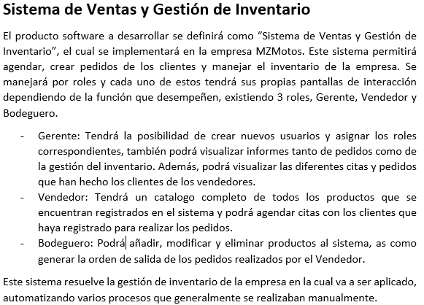

Gráficos
 | Proyecto
 | Sistema de gestion de ventas a consignacion

Gráfico de tareas

David Muñoz, Alan Bermudez y Nayeli Arellano

 | 2021-12-12 | 2021-12-13 | 2021-12-14 | 2021-12-15 | 2021-12-16 | 2021-12-17 | 2021-12-18 | 2021-12-19 | 2021-12-20 | 2021-12-21 | 2021-12-22 | 2021-12-23 | 2021-12-24 | 2021-12-25 | 2021-12-26 | 2021-12-27 | 2021-12-28 | 2021-12-29 | 2021-12-30 | 2021-12-31 | 2022-01-01 | 2022-01-02 | 2022-01-03 | 2022-01-04 | 2022-01-05 | 2022-01-06 | 2022-01-07 | 2022-01-08 | 2022-01-09 | 2022-01-10 | 2022-01-11 | 2022-01-12 | 2022-01-13 | 2022-01-14 | 2022-01-15 | 2022-01-16 | 2022-01-17 | 2022-01-18 | 2022-01-19
David Muñoz | 0 | 0 | 0 | 1 | 1 | 1 | 0 | 0 | 1 | 1 | 1 | 1 | 1 | 1 | 0 | 0 | 1 | 1 | 1 | 1 | 0 | 1 | 0 | 0 | 0 | 0 | 0 | 0 | 0 | 0 | 0 | 0 | 0 | 0 | 0 | 0 | 0 | 0 | 0
Alan Bermudez | 0 | 0 | 0 | 0 | 0 | 0 | 1 | 0 | 0 | 0 | 0 | 0 | 0 | 0 | 1 | 0 | 0 | 0 | 0 | 0 | 1 | 0 | 0 | 1 | 1 | 1 | 1 | 1 | 0 | 0 | 0 | 0 | 0 | 0 | 0 | 0 | 0 | 0 | 0
Nayeli Arellano | 0 | 0 | 0 | 0 | 0 | 0 | 0 | 1 | 0 | 0 | 0 | 0 | 0 | 0 | 0 | 1 | 0 | 0 | 0 | 0 | 0 | 0 | 1 | 0 | 0 | 0 | 0 | 0 | 0 | 0 | 0 | 0 | 0 | 0 | 0 | 0 | 0 | 0 | 0

